Sheet1
Training Program
รูปแบบการจัดทำยังคงเดิม แต่มีบางส่วนที่ขอให้แก้ไขปรับปรุงและเพิ่มเติม ดังนี้
Training Program

 |  | Request: แก้ไขแถบที่ใช้งานเล็กน้อย โดยอันไหนใหม่จะใส่ตัวอักษรสีเขียวไว้ ถ้าไม่ก็คือทำตามรูปแบบเดิมเลย

 |  |  | Training Program Ú
 |  |  | 2 Training History
 |  |  | 2 Training Update |  |  | ---> หัวข้อย่อยเป็น Training not update (เดิม), Retraining (ใหม่)
 |  |  | 2 Training Assign
 |  |  | 2 Training Report |  |  | ---> หัวข้อย่อยเป็นTraining assign report (เดิม), Training history report (เดิม),
 |  |  | 2 Course Set |  |  | Training course report (ใหม่)
 |  |  | 2 Course Master
 |  |  | 2 Course Revision
 |  |  | 2 Select Department

Course type

 |  |  |  |  | Request:
 |  |  |  |  | * ตัดออก >> GMP, Quality Plan, Safety
 |  |  |  |  | * เพิ่มเติม >> Standard Document by Dept., Knowledge Management,
 |  |  |  |  |  | Organization chart & Job Profile

 |  |  |  |  | สรุปแถบ Course type
 |  |  |  |  | * HACCP
 |  |  |  |  | * Knowledge Management
 |  |  |  |  | * Manual
 |  |  |  |  | * Other
 |  |  |  |  | * Organization chart & Job Profile
 |  |  |  |  | * Procedure
 |  |  |  |  | * Record Form
 |  |  |  |  | * Standard Document
 |  |  |  |  | * Standard Document by Dept.
 |  |  |  |  | * Work Instruction

Training assign
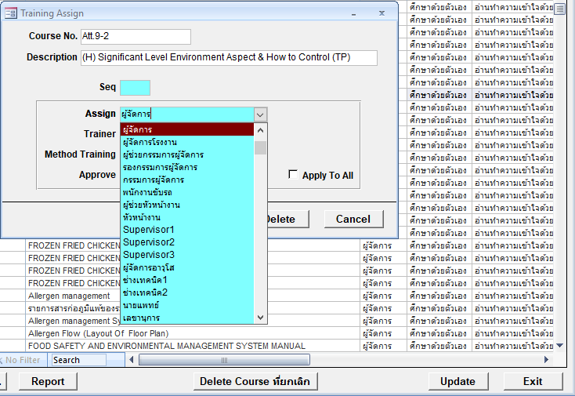

 |  |  |  |  | Request:
 |  |  |  |  | * ตัดรายการที่ไม่จำเป็นออกให้เหลือตามที่ระบุด้านล่างนี้

 |  |  |  |  | สรุปแถบ Assign
 |  |  |  |  | * ผู้จัดการ
 |  |  |  |  | * ผู้ช่วยผู้จัดการ
 |  |  |  |  | * หัวหน้างาน
 |  |  |  |  | * Supervisor/Officer 1
 |  |  |  |  | * Supervisor/Officer 2
 |  |  |  |  | * Supervisor/Officer 3

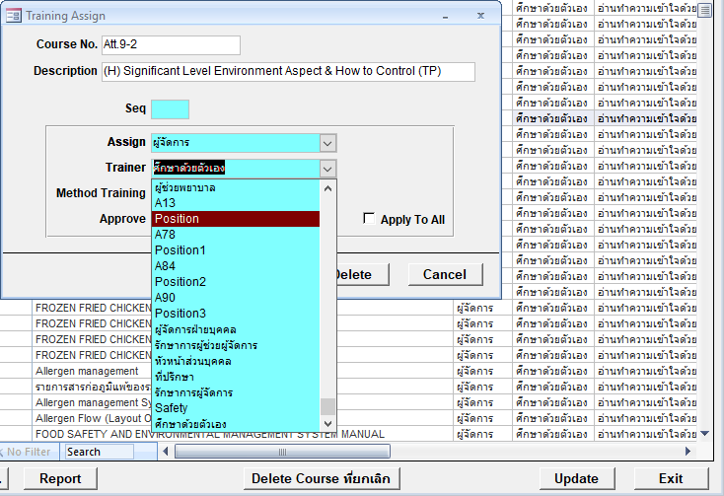

 |  |  |  |  | สรุปแถบ Trainer
 |  |  |  |  | * Supervisor/Officer 1
 |  |  |  |  | * Supervisor/Officer 2
 |  |  |  |  | * Supervisor/Officer 3
 |  |  |  |  | * ผู้จัดการ
 |  |  |  |  | * ผู้ช่วยผู้จัดการ
 |  |  |  |  | * ศึกษาด้วยตัวเอง
 |  |  |  |  | * หัวหน้างาน

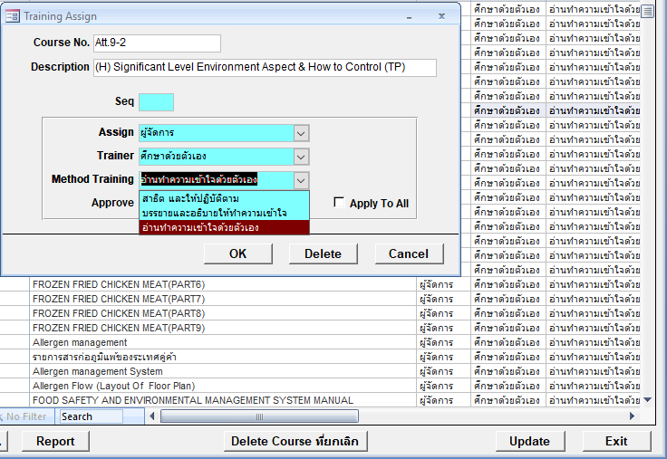

 |  |  |  |  | สรุปแถบ Method Training
 |  |  |  |  | * สาธิตและให้ปฏิบัติตตาม
 |  |  |  |  | * บรรยายและอธิบายให้ทำความเข้าใจ
 |  |  |  |  | * อ่านทำความเข้าใจด้วยตนเอง

Course Master

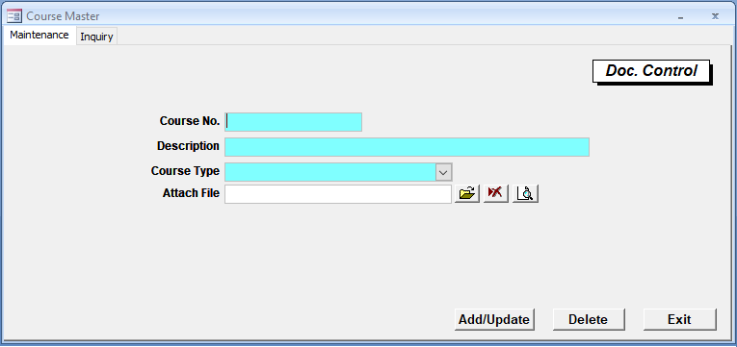

 |  |  |  |  |  |  | Request:
 |  |  |  |  |  |  | * ยกเลิกช่อง Attach File ออกไป

New
Training course report
* รายงานข้อมูลการฝึกอบรมของพนักงานภายในฝ่ายที่ฝึกอบรมเอกสารที่เลือก/ค้นหาฉบับปัจจุบัน

 | ข้อมูลการฝึกอบรมแยกตาม Training course
 | ชื่อเอกสาร | W-QE-018 |  | วิธีการบันทึกข้อมูล CAR online
 | Rev. | 4 |  | วันที่บังคับใช้ | 2021-01-04 | ฝ่าย | QE
 | รหัสพนักงาน | ชื่อพนักงาน |  | วันที่ฝึกอบรม | ผลการฝึกอบรม | ผู้อนุมัติ | หมายเหตุ
 | B569014 | ไอลดา กล่อมเกลี้ยง |  | 2021-01-04 | Pass | คุณวรุณยุพา
 | B589008 | ศรินรัตน์ เตโช |  | 2021-01-04 | Pass | คุณวรุณยุพา
 | B609017 | วรุณยุพา กนกวรกาญจน์ |  | 2021-01-04 | Pass | คุณวรุณยุพา
 | B619012 | สุฑารัตน์ การบรรจง |  | 2021-01-04 | Pass | คุณวรุณยุพา
 | B559905 | ธัณย์สิตา ภาณุวัชร์ศรีกุล |  | 2021-01-04 | Pass | คุณวรุณยุพา

Retraining
* เพิ่มช่องการลงวันที่ Re-training ของเอกสารนั้นๆได้ ทั้งแบบรายบุคคลและรายกลุ่มที่มี Training assign เดียวกันในฝ่าย
* Training history จะแสดงวันที่ฝึกอบรมทุกครั้ง โดยจะเพิ่มคอลัมน์ครั้งที่ฝึกอบรมด้วย

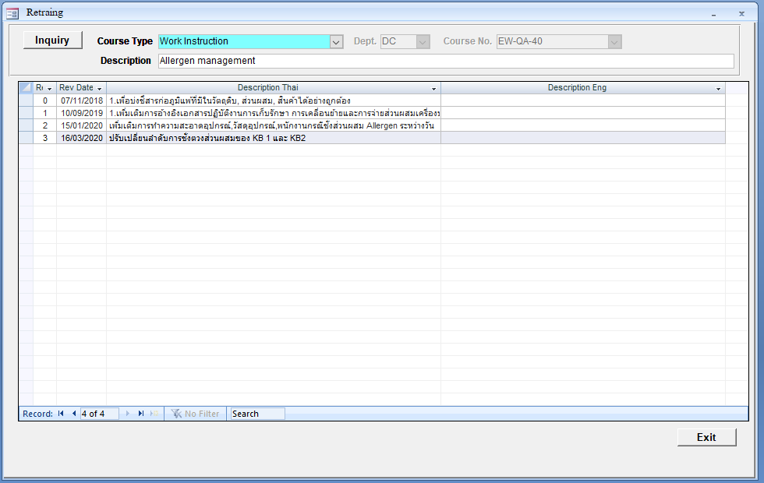
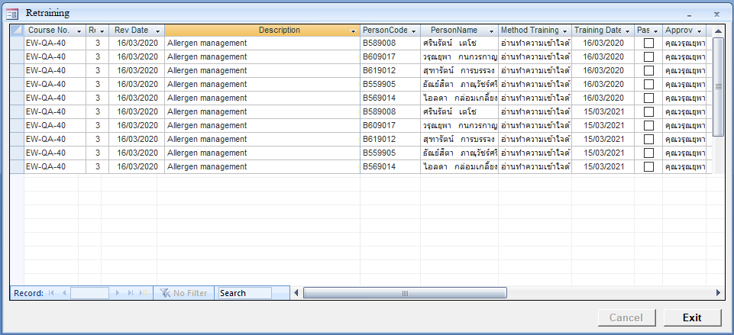
ครั้งที่ 1 ฝึกอบรมก่อนเอกสารบังคับใช้ครั้งแรก
ครั้งที่ 2 ฝึกอบรมอีกครั้ง เพื่อทบทวนความรู้ในเรื่องนั้นๆ

สิ่งที่อยากแก้ไข แต่ไม่รู้ว่าทำได้มั้ย
* เอกสารบางตัวมันมีมาหลาย rev. และบังคับใช้มานานแล้ว แต่พอมากำหนดให้เป็น basic training มันก็จะดึงทุก Rev. เก่ามาใช้เลย จะสามารถกำหนดตรงไหนได้มั้ยว่า
ให้ตัวนี้แสดงเฉพาะ Rev. ล่าสุดที่นำเข้า basic training หรือกรณีที่เอกสารบางตัว พนักงานพึ่งเข้ามาในทีมพิเศษ มันก็ขึ้นทุก Rev. เช่นกัน ลบ Rev. ก่อนหน้าใน History ก็ไม่ออก

